Head
システム名 1.0
レビューシート

Tutorial 1
№ | レビュー日 | ステータス | 部分 | エラー タイプ | 箇所 | レビュー内容 | レビュー者 | 対応内容 | 対応日 | 対応者 | 備考
1 | 2021-12-15 | Open | Others | Improvement | remove unused file | 1) remove style.css if it is not used
2 | 2021-12-15 | Open | Others | Improvement |  | 1) give the meaningful name to title 2) style link under title
3 | 2021-12-15 | Open | Others | Improvement |  | 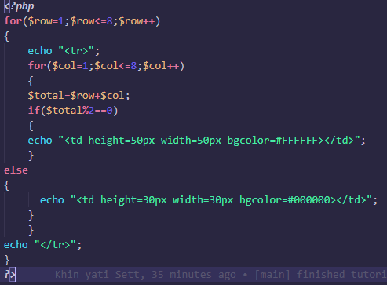 1) put space between variable, equal sign, value 2) code formatting spaces are mess, please fix
4 | 2021-12-15 | Open | Others | Improvement |  | 1) use indent of 4 spaces for .php
5 | 2021-12-15 | Open | Others | Improvement | assign variable | 1) instead of 8 value, assign the value to variable first. (eg $row < $variable)

